컨셉
인벤토리 컨셉 기획서

▶ 개요
 | 1. 기획의도
 | 2. 사용 플로우
 | 3. 진입방법
 | 4. 주요 기능

▶ 컨셉 기획 의도
 | 1. 한 화면에서 소지품을 전부 조작 할 수 있게 끔 제작
 | 2. 아이템의 분류별로 나누어져 있는 범용적인 인벤토리
 | 3. 인벤토리 외형은 슬라임이 뱃속에 물건을 저장한다는 느낌

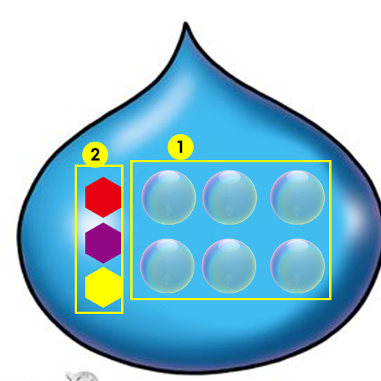

index | 분류 | 설명
1 | 슬롯 | 버블모양의 슬롯 안에 아이콘이 있음 두둥실 떠다니는 느낌
2 | 카테고리 | 보석모양의 카테고리 아이콘으로 표시 결정체의 느낌

▶ 사용 플로우

▶ 진입 방법

 | 열기
 |  | 1. UI 아이콘 클릭
 |  | 2. 키보드 "I" 키 입력

 | 닫기
 |  | 1. 키보드 "I" 입력
 |  | 2. 키보드 "ESC" 입력

▶ 주요 기능 요약
 | 1. 아이템 분류
 | 2. 아이템 표시
 | 3. 아이템 선택
 | 4. 아이템 사용
 | 5. 아이템 나누기
 | 6. 아이템 버리기
 | 7. 아이템 이동
 | 8. 아이템 정렬
 | 9. 소지금 표시
 | 10. 퀵슬롯

▶ 아이템 분류

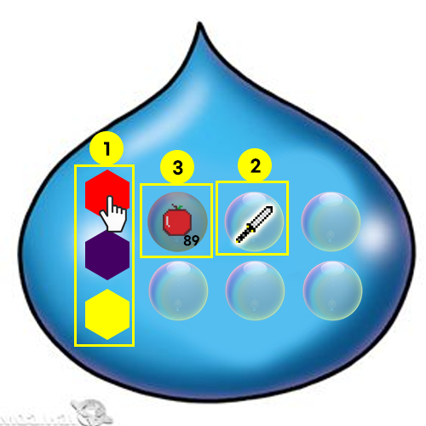
 |  |  | index | 분류 | 설명
 |  |  | 1 | 진입 방법 | 카테고리 탭을 클릭
 |  |  | 2 | 기능 | 클릭한 카테고리에 해당되는 아이템은 스포트라이트를 받음
 |  |  | 3 | 기능 | 클릭한 카테고리에 해당되지않는 아이템은 비활성화 됨
 |  |  | 4 | 예외처리 | 카테고리에 해당하는 아이템이 없는 경우 작동하지 않음

▶ 아이템 표시

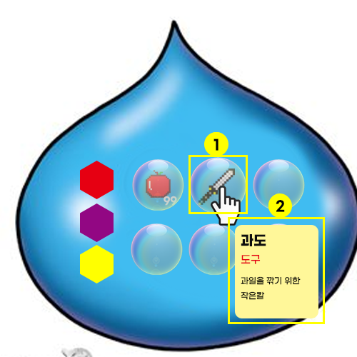
 |  |  | index | 분류 | 설명
 |  |  | 1 | 진입방법 | 아이템이 있는 슬롯에 커서를 가져다대면 아이템 설명 창이 동작
 |  |  | 2 | 기능 | 아이템 설명 창은 커서 끝에 위치하며 커서를 따라다니고 슬롯에 벗어나면 사라짐

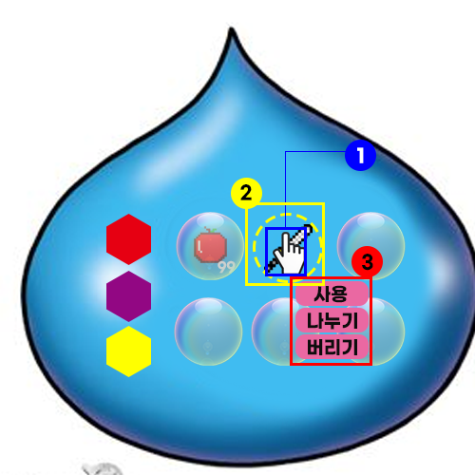
▶ 아이템 선택
 |  |  | index | 분류 | 설명
 |  |  | 1 | 진입방법 | 아이템이 있는 슬롯에 커서를 댄후 클릭
 |  |  | 2 | 진입방법 | 선택 상태가 되며 슬롯(버블)이 사라짐
 |  |  | 3 | 기능 | 아이템 오른쪽 하단에 사용,나누기,버리기 버튼이 활성화

▶ 아이템 사용

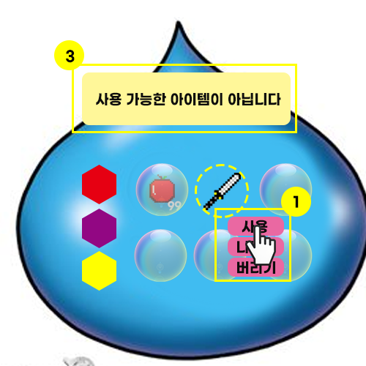
 |  |  | index | 분류 | 설명
 |  |  | 1 | 진입방법 | 아이템 선택 후 활성화 된 사용 버튼을 클릭
 |  |  | 2 | 기능 | 해당 아이템이 사용 가능할 경우 사용
 |  |  | 3 | 예외처리 | 해당 아이템이 사용불가 일 경우 메시지 출력

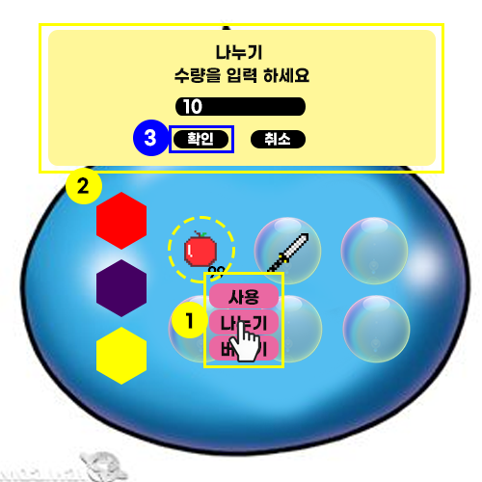
▶ 아이템 나누기
 |  |  | index | 분류 | 설명
 |  |  | 1 | 진입방법 | 아이템 선택 후 활성화 된 나누기 버튼을 클릭
 |  |  | 2 | 기능 | 해당 아이템이 나누기 가능할 경우 나누기 팝업으로 진입
 |  |  | 3 | 기능 | 나누기 팝업에서 나누기 진행
 |  |  | 4 | 기능 | 나누기 진행 후 이동 팝업 진행
 |  |  | 5 | 예외처리 | 해당 아이템이 나누기 불가할 경우 메시지 출력

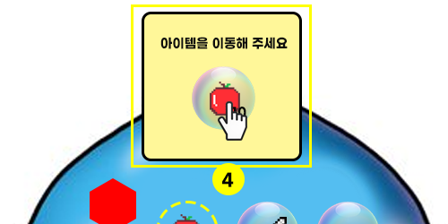

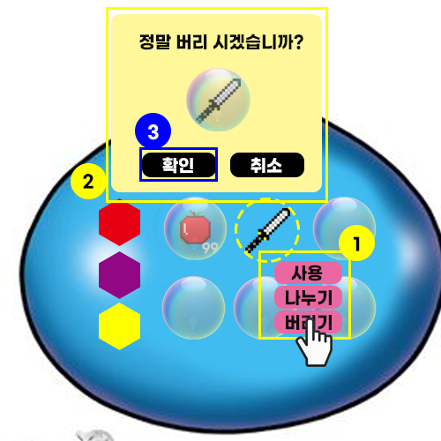
▶ 아이템 버리기
 |  |  | index | 분류 | 설명
 |  |  | 1 | 진입방법 | 아이템 선택 후 활성화 된 버리기 버튼 클릭
 |  |  | 2 | 기능 | 버리기 확인 팝업 진입
 |  |  | 3 | 기능 | 아이템 버리기 진행
 |  |  | 4 | 예외처리 | 해당 아이템이 버리기 불가할 경우 메시지 출력

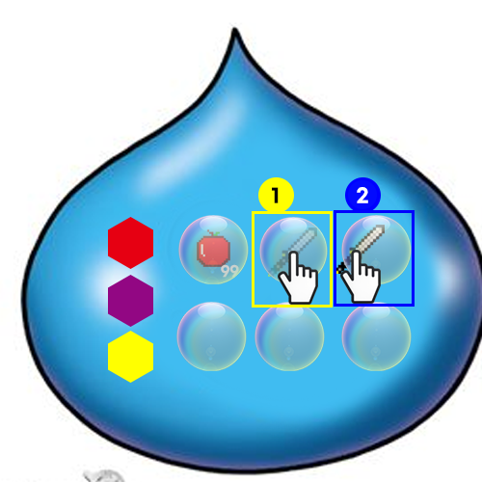
▶ 아이템 이동
 |  |  | index | 분류 | 설명
 |  |  | 1 | 진입방법 | 롱키 사용 (0.3초 이상)
 |  |  | 2 | 진입방법 | 원하는 슬롯에 드래그
 |  |  | 3 | 기능 | 빈슬롯으로 이동
 |  |  | 4 | 기능 | 아이템 위치 교체

▶ 아이템 정렬

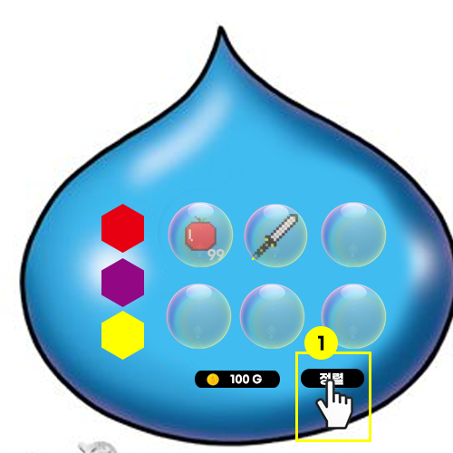
 |  |  | index | 분류 | 설명
 |  |  | 1 | 진입방법 | 정렬 버튼 클릭
 |  |  | 2 | 기능 | id순으로 정렬
 |  |  | 3 | 예외 처리 | 이미 정렬이 되있는 경우 변화 없음

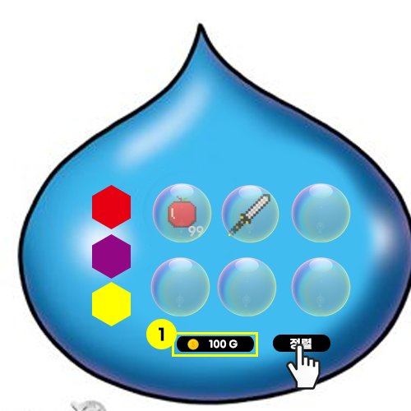
▶ 소지금 표시
 |  |  | index | 분류 | 설명
 |  |  | 1 | 진입방법 | 인벤토리 하단부 표시
 |  |  | 2 | 기능 | 소지하고 있는 금액 표시

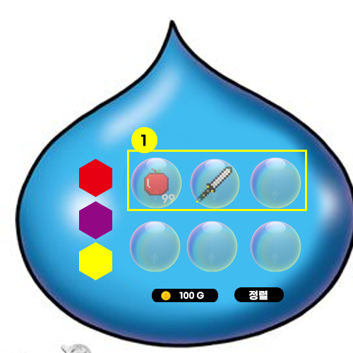
▶ 퀵슬롯
 |  |  | index | 분류 | 설명
 |  |  | 1 | 진입방법 | 인벤토리 최상단 5개 슬롯
 |  |  | 2 | 기능 | 퀵슬롯으로 사용

